проверка 28.09.2023
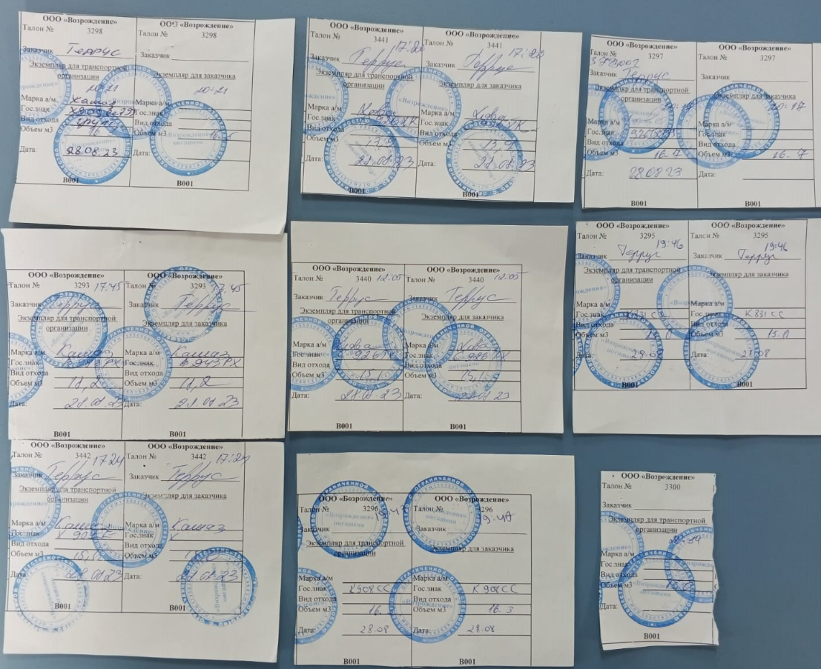
Дата | Номер авто | Накладная | Объем
2023-08-28 | Х909ЕЕ | 59 | 20
2023-08-28 | К831СС799 | 57 | 20
2023-08-28 | К908СС799 | 56 | 20
2023-08-28 | С926ТХ799 | 53 | 20
2023-08-28 | С926ТХ799 | 47 | 20
2023-08-28 | Е792УО | 3 | 20
2023-08-28 | В943РХ799 | 1 | 20
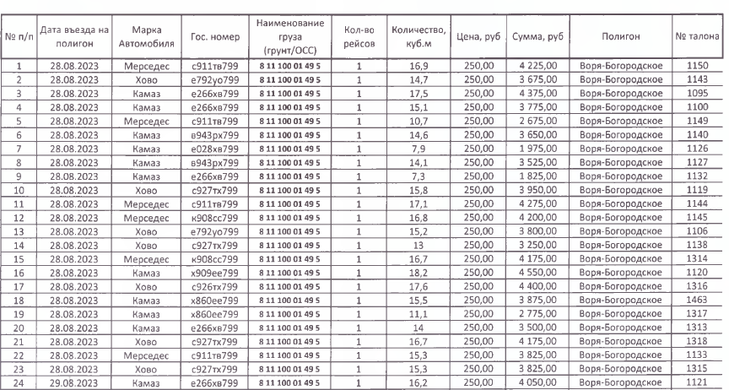

1. по факту 7 машин, по бумажным талонам 9 машин, по электронным талонам 23 машины 2. номера бумажных талонов не совпадают с номерами электронных талонов

 |  |  |  | 140.3

 |  |  |  | 16.5
 |  |  |  | 13.9
 |  |  |  | 16.7
 |  |  |  | 18.2
 |  |  |  | 15.1
 |  |  |  | 15
 |  |  |  | 15.6
 |  |  |  | 16.3
 |  |  |  | 13

проверка 29.09.2023
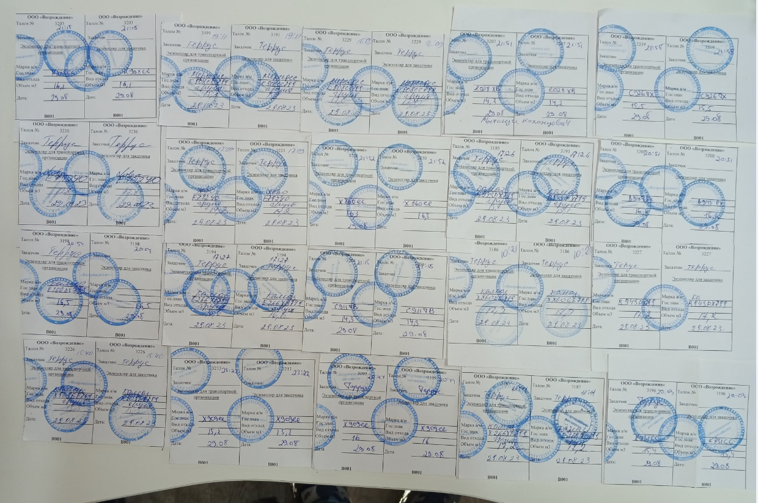
№ | Дата | Номер авто | Накладная | Объем
1 | 2023-08-29 | Х909ЕЕ | 67 | 20
2 | 2023-08-29 | Х909ЕЕ | 66 | 20
3 | 2023-08-29 | 860 | 63 | 20
4 | 2023-08-29 | 860 | 62 | 20
5 | 2023-08-29 | К908СС799 | 61 | 20
6 | 2023-08-29 | К831СС799 | 60 | 20
7 | 2023-08-29 | Е028 | 56 | 20
8 | 2023-08-29 | Е028 | 55 | 20
9 | 2023-08-29 | С926ТХ799 | 53 | 20
10 | 2023-08-29 | С926ТХ799 | 52 | 20
11 | 2023-08-29 | Е266ХВ799 | 39 | 20
12 | 2023-08-29 | С927ТХ799 | 38 | 20
13 | 2023-08-29 | С927ТХ799 | 37 | 20
14 | 2023-08-29 | Е792УО | 6 | 20
15 | 2023-08-29 | Е792УО | 5 | 20
16 | 2023-08-29 | В943РХ799 | 2 | 20
17 | 2023-08-29 | В943РХ799 | 1 | 20

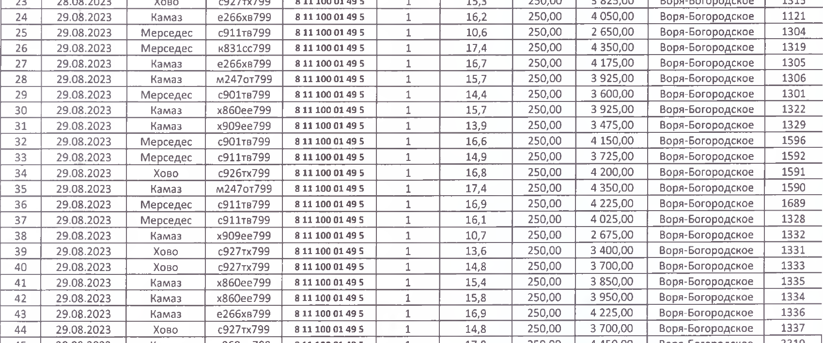
24
25
26
27
28
29
30
31
32
33
34
35
36
37
38
39
40
41
42
43
44

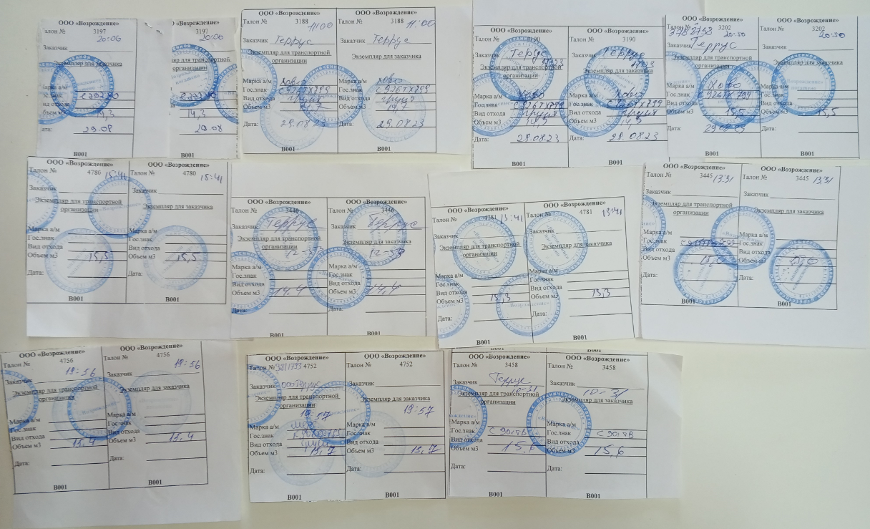
1. по факту 17 машин, по бумажным талонам 27 машин, по электронным талонам 21 машина 2. номера бумажных талонов не совпадают с номерами электронных талонов

